SDV Avaliação de Desempenho
SDV - Avaliação de Desempenho 90° / 180° / 360° |  |  |  |  |  | Sample
Modelo de Decisão:
 | Nome do Template | SDV - Metas e Avaliação de Performance 90° / 180° / 360°
 | Nome da Escala | Beliefs / Job Performance / Horizontal Axis - Final Scale
 | Nome do Mapa de Rota | Mapa de Rota 90° / 180° / 360°
 | Avaliadores Externos | Não
 | Anônimo / Participantes Sugeridos | Anônimo

Definição das Seções
 |  | Elemento | Rótulo dos Campos | Decisões da Configuração | Comments
 | Introdução | Nome da Seção | Introdução
 |  | Texto Introdutório | TBD
 |  | Elemento | Rótulo dos Campos | Decisões da Configuração | Comments
 | Lista de Avaliadores | Nome da Seção | Gerir Avaliadores
 |  | Texto Introdutório | TBD
 |  | Informações do Empregado
 |  | Matricula | Matricula
 |  | Empregado | Empregado
 |  | Cargo | Cargo
 |  | Gestor | Gestor
 |  | Data de Admissão | Data de Admissão
 |  | Empresa | Empresa
 |  | Diretoria | Diretoria
 |  | Unidade | Unidade
 |  | Área | Área
 |  | Subárea | Subárea
 |  | Email | Email
 |  | Elemento | Rótulo dos Campos | Decisões da Configuração | Comments
 | Introdução | Nome da Seção | Avaliação de desempenho
 |  | Texto Introdutório | TBD
 |  | Elemento | Rótulo dos Campos | Decisões da Configuração | Comments
 | Metas Individuais | Nome da Seção | Metas Individuais | Para a VM, em Metas, refere-se à metas operacionais/estratégico
 |  | Texto Introdutório
 |  | ID / Nome do plano de metas |  | Plano Metas
 |  | Comentário do Item |  | Não será permitido comentário
 |  | Comentário da Seção |  | Não será permitido comentário
 |  | Adicionar /Remover Item |  | N/A
 |  | Campos Obrigatórios |  | N/A
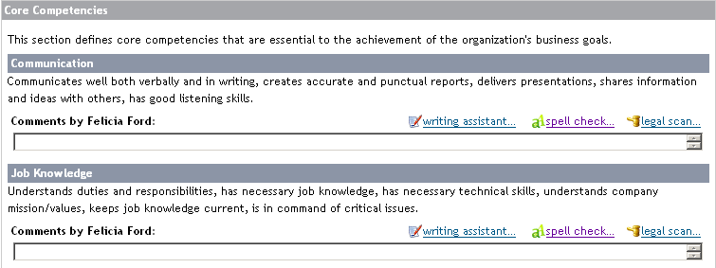
 |  | Elemento | Rótulo dos Campos | Decisões da Configuração
 | Desempenho na Função | Nome da Seção | Desempenho na Função
 |  | Texto Introdutório | TBD
 |  | Tipos de Competência |  | Hard Coded
 |  | Comportamentos |  | Sim
 |  | Peso do Item |  | N/A
 |  | Peso da Seção |  | 1
 |  | Opção de escala |  | Ambos
 |  | Valores da Escala / Rótulos / Ambos |  | Rótulos
 |  | Comentário item |  | Não será permitido comentário
 |  | Comentário Seção | Evidências | Haverá comentário da seção
 |  | Adicionar /Remover Item |  | Não
 |  | Campos Obrigatórios |  | Avaliação do gestor
 |  | Elemento | Rótulo dos Campos | Decisões da Configuração | Comments
 | Crenças | Nome da Seção | Crenças
 |  | Texto Introdutório | TBD
 |  | Tipo de Competência |  | Hard Coded
 |  | Comportamentos |  | Sim
 |  | Peso do Item |  | N/A
 |  | Peso da Seção |  | 1
 |  | Opção de escala |  | Ambos
 |  | Valores da Escala / Rótulos / Ambos |  | Rótulos
 |  | Comentário do Item |  | Não será permitido comentário
 |  | Comentário da Seção | Evidências | Haverá comentário da seção
 |  | Adicionar /Remover Item |  | Não
 |  | Campos Obrigatórios |  | Avaliação do gestor
 |  | Elemento | Rótulo dos Campos | Decisões da Configuração | Comments
 | Seção Customizada | Nome da Seção | Expectativa de Carreira | Esta seção será sincronizada com EP
 |  | Texto Introdutório | Desafios pretendidos, áreas e posições que gostaria de ocupar em um horizonte de 5 anos.
 |  | Comentário da Seção |  | Haverá comentário da seção
 |  | Campos Obrigatórios |  | N/A
 |  | Elemento | Rótulo dos Campos | Decisões da Configuração | Comments
 | Seção Customizada | Nome da Seção | Conclusão da Avaliação | Esta seção será sincronizada com EP
 |  | Texto Introdutório | Considerando a avaliação realizada, aponte: | Deverá trazer popup para sincronização com EP (Destaques da Avaliação)
 |  | Comentário da Seção |  | Não haverá comentário da seção
 |  | Campos Obrigatórios |  | N/A
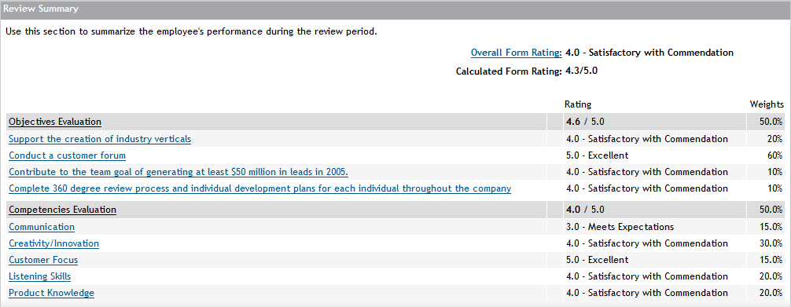
 |  | Elemento | Rótulo dos Campos | Decisões da Configuração | Comments
 | Resumo | Nome da Seção | Resumo
 |  | Texto Introdutório | Verifique aqui a sua avaliação consolidada
 |  | Escala calculada | Sim
 |  | Escala Manual | Não
 |  | Valores da Escala / Rótulos / Ambos |  | Labels
 |  | Comentário da Seção |  | Não será permitido comentário
 |  | Campos Obrigatórios |  | N/A

Additional Notes:

Iteration 1 Feedback | Date | Request by | Description | [Customer] Comments | [PSC] Comments

Iteration 2 Feedback | Date | Request by | Description | [Customer] Comments | [PSC] Comments

SDV - Comitê
comentários gerais:
Falta o campo de resumo da avaliação (pontos forte e fracos com picklist)
falta o box calculado
Essa parte da avaliação só pode ficar disponível quando o DHO subir as infos de box (a trava pode ser por data)
SDV - Comitê |  |  |  |  |  | Sample
Modelo de Decisão:
 | Nome do Template | SDV - Comitê
 | Nome da Escala | Belifs and Competencies
 | Nome do Mapa de Rota | Pós Avaliação
 | Link com PDI | Sim

Definição da Seção
 |  | Elemento | Rótulo dos Campos | Decisões da Configuração | Comments
 | Pre Work | Nome da Seção | Pré-Work
 |  | Texto Introdutório | TBD
 |  | Elemento | Rótulo dos Campos | Decisões da Configuração | Comments
 | Seção customizada | Nome da Seção | Posicionamento no Box
 |  | Texto introdutório | Trazer automaticamente o Box e o posicionamento do empregado nele
 |  | Elemento | Rótulo dos Campos | Decisões da Configuração | Comments
 | Perf/Poe | Nome da Seção | Eixo Desempenho
 |  | Texto introdutório | TBD | Incluir Metas, gráficos resumidos de competências + crenças (pontuação). Incluir aqui os Destaques da Avaliação, que está sincronizado com o EP.
 |  | Elemento | Rótulo dos Campos | Decisões da Configuração | Comments
 | Perf/Poe | Nome da Seção | Eixo Potencial
 |  | Texto introdutório | TBD | Gráfico resumido de Agilidade de Aprendizagem (pontuação) e Expectativa de Carreira (EP)
 |  | Elemento | Rótulo dos Campos | Decisões da Configuração | Comments
 | Seção customizada | Nome da Seção | Roteiro para o Comitê de Pessoas
 |  | Texto Introdutório | Abaixo, registre as informações que comporão o seu roteiro de apresentação do avaliado no Comitê de Pessoas.
 |  | Elemento | Rótulo dos Campos | Decisões da Configuração | Comments
 | Seção customizada | Nome da Seção | Características relevantes do perfil
 |  | Texto Introdutório
 |  | ID / Nome Plano de Metas |  | Plano de Desempenho
 |  | Comentário Item |  | Não será possível incluir comentários
 |  | Comentário Seção |  | Será possível incluir comentários
 |  | Adicionar / Remover Item |  | E, EM
 |  | Campos Obrigatórios |  | N/A
 |  | Elemento | Rótulo dos Campos | Decisões da Configuração | Comments
 | Seção customizada | Nome da Seção | Pontos fortes
 |  | Texto Introdutório
 |  | Comentário Seção |  | Será possível incluir comentários
 |  | Campos Obrigatórios |  | N/A
 |  | Elemento | Rótulo dos Campos | Decisões da Configuração | Comments
 | Seção customizada | Nome da Seção | Pontos a desenvolver
 |  | Texto Introdutório
 |  | Comentário Seção |  | Será possível incluir comentários
 |  | Campos Obrigatórios |  | N/A
 |  | Elemento | Rótulo dos Campos | Decisões da Configuração | Comments
 | Seção customizada | Nome da Seção | Principais entregas nos últimos 12 meses
 |  | Texto Introdutório |  | Deverá trazer popup para sincronização com EP (Principais entregas nos últimos 12 meses)
 |  | Comentário Seção |  | Não será possível incluir comentários
 |  | Campos Obrigatórios |  | N/A
 |  | Elemento | Rótulo dos Campos | Decisões da Configuração | Comments
 | Seção customizada | Nome da Seção | Desafios atuais e Perspectivas futuras
 |  | Texto Introdutório |  | Deverá conter no ícone de ajuda (?): Abaixo, descreva: 1) Desafios atuais e futuros; 2) Rotas de evolução; 3) Principal foco de desenvolvimento
 |  | Comentário Seção |  | Será possível incluir comentários
 |  | Campos Obrigatórios |  | N/A
 |  | Elemento | Rótulo dos Campos | Decisões da Configuração | Comments
 | Seção customizada | Nome da Seção |  | Informações de Sucessão
 |  | Texto introdutório
 |  | Campo Customizado |  | Deverá conter campos como: Know-how crítico (sim/Não); Qual:; Risco de Perda (alto/médio/baixo); Impacto de Perda (alto/médio/baixo); Sucessor (campo texto para indicar nome do sucessor)
 |  | Comentário da Seção
 |  | Campo Obrigatório

Additional Notes:

Iteration 1 Feedback | Date | Request by | Description | [Customer] Comments | [PSC] Comments

Iteration 2 Feedback | Date | Request by | Description | [Customer] Comments | [PSC] Comments

Mapa de Rota
Mapa de Rota Desempenho |  |  |  |  | Sample
comentários gerais:
Os empregados receberam notificações a cada mudança de etapa do formulário? Essa notificação pode ser personalizada?
Fernanda: Sim, a cada mudança de etapa os envolvidos no processo recebem uma notificação e ela pode ser personalizada.
highlighted fields display in the To Do list

Mapa de Rota 90° / 180° / 360°
Passo 1 | Português | Passo 2 | Português
Nome da Etapa | Definição de Participantes | Nome da Etapa | Avaliação Final
Descrição da Etapa |  | Descrição da Etapa
Tipo da Etapa | Individual (EH) | Tipo da Etapa | Colaborativa (Participantes)
Nome da Etapa após a Conclusão | Adicionar "- Concluído" ao nome da etapa | Nome da Etapa após a Conclusão | Adicionar "- Concluído" ao nome da etapa

Mapa de rota Agilidade de Aprendizagem
Passo 1 | Português
Nome da Etapa | Avaliação Final
Descrição da Etapa
Tipo da Etapa | Individual (EM)
Nome da Etapa após a Conclusão | Adicionar "- Concluído" ao nome da etapa

Mapa de Rota Pós Avaliação
Passo 1 | Português | Passo 2 | Português |  | Passo 3 | Português | Passo 4 | Português | Passo 4 | Português
Nome da Etapa | Pre Work | Nome da Etapa | Comitê de Pessoas |  | Nome da Etapa | Feedback | Nome da Etapa | Entendimento do Feedback e Assinatura | Nome da Etapa | Finalização do Feedback e Assinatura
Descrição da Etapa |  | Descrição da Etapa |  |  | Descrição da Etapa |  | Descrição da Etapa |  | Descrição da Etapa
Tipo da Etapa | Individual (EM) | Tipo da Etapa | Individual (EH) |  | Tipo da Etapa | Individual (EM) | Tipo da Etapa | Individual (E) | Tipo da Etapa | Individual (EM)
Nome da Etapa após a Conclusão | Adicionar "- Concluído" ao nome da etapa | Nome da Etapa após a Conclusão | Adicionar "- Concluído" ao nome da etapa |  | Nome da Etapa após a Conclusão | Adicionar "- Concluído" ao nome da etapa | Nome da Etapa após a Conclusão | Adicionar "- Concluído" ao nome da etapa | Nome da Etapa após a Conclusão | Adicionar "- Concluído" ao nome da etapa

Concluído | Português
Nome | Concluído
Copiar usuários após a conclusão
Texto da etada de Introdução &Mouseover

Iteração 1 Feedback | Data | Requerido por | Descrição | [Customer] Comentários |  | [PSC] Comentários

Iteração 2 Feedback | Data | Requerido por | Descrição | [Customer] Comentários |  | [PSC] Comentários

